상품제안서
(정사각) 홍보 판촉용 각티슈 제작 | 상품코드: F20876

 |  |  |  |  |  |  | 02-412-0044 | www.easy1.co.kr
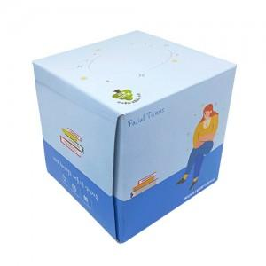

【상세/제작정보】 | *1000개 이상부터 1000개 단위로 주문시 추가 비용이 없으나, 1000개 단위가 아닐 경우 각로스비 발행합니다. *번들팩 포장은 별도 문의바랍니다.

【인쇄/포장옵션】 | 풀칼라 / 포장불가능

【공급단가】 | 수량 | 1,000~ | 2,000~ | 3,000~ | 5,000~ | 10,000~
*VAT별도 | 70매 | 1,620원 | 1,560원 | 1,500원 | 1,450원 | 1,390원
 | 230매 | 1,750원 | 1,680원 | 1,620원 | 1,560원 | 1,500원

【상품 URL】 | http://www.easy1.co.kr/src/goods_detail.php?gdno=20876

